Bugs
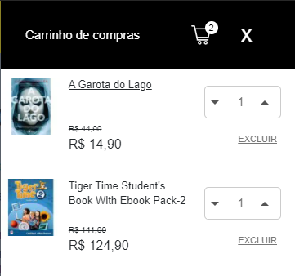
Bugs:

Cenário de teste: 02 - Buscar por livro digital e realizar compra

Descrição: Opção de compra por livro digital ao lado do livro físico não está sendo exibido.

Ambiente: Homologação
Tipo de bug: Funcional
Criticidade: Alta

Resultado encontrado: Opção por livro digital não disponível conforme imagem:
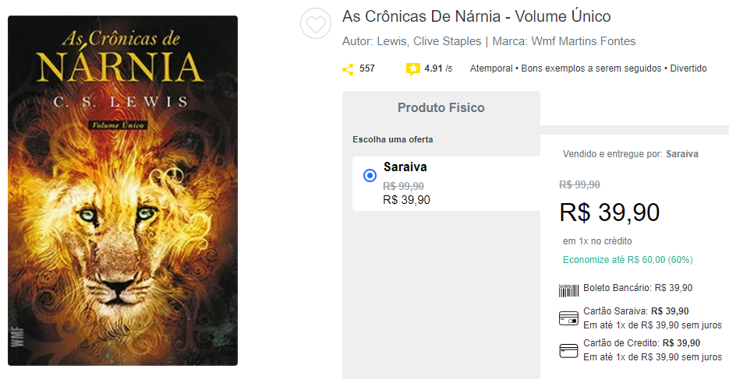

Cenário de teste: 02 - Livros físico e digital sendo incluídos no mesmo carrinho

Descrição: Ambos os livros (físico e digital) estão sendo incluídos no carrinho.

Ambiente: Homologação
Tipo de bug: Funcional
Criticidade: Alta

Resultado encontrado: Livros físico e digital incluídos no carrinho

